FIRIPA
FIRIPA®Anschlusskörbe

 |  |  |  |  |  | BESTELLUNG

Bauobjekt |  |  |  |  |  | Bestellung
Objekt |  |  |  |  |  | Listen-Nr.
 |  |  |  |  |  | zu Plan Nr.
Bauteil

Ingenieur |  |  |  |  |  | Unternehmer

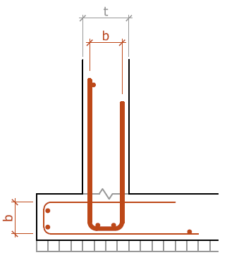
Liefertermin |  |  |  |  |  | Datum/Unterschrift
Bemerkung

FIRIPA® Standard

Länge = 3.00 m
mit SIA konformer Verankerung

Lieferung an Handel: 1 Bund = 20 STK = 60 m1

 |  |  |  |  | Bewehrung
Pos. | Anzahl | FIRIPA® Typ |  |  | Bügelbreite b |  | Bügel ø |  | Abstand | Total m1 | Bemerkung
 | [STK; FIRIPA®-Körbe] |  |  |  | [mm] |  | [mm] |  | [mm]
 |  | 90 N |  |  | 90 |  | 8 |  | 200 | 0
 |  | 130 N |  |  | 130 |  | 8 |  | 200 | 0
 |  | 150 N |  |  | 150 |  | 8 |  | 200 | 0
 |  | 180 N |  |  | 180 |  | 8 |  | 200 | 0
 |  | 110 C |  |  | 110 |  | 8 |  | 150 | 0
 |  | 170 C |  |  | 170 |  | 8 |  | 150 | 0
 |  | 110 M |  |  | 110 |  | 10 |  | 200 | 0
 |  | 140 M |  |  | 140 |  | 10 |  | 200 | 0
 |  | 170 M |  |  | 170 |  | 10 |  | 200 | 0
 |  | 190 M |  |  | 190 |  | 10 |  | 200 | 0
 |  | 110 V |  |  | 110 |  | 10 |  | 150 | 0
 |  | 140 V |  |  | 140 |  | 10 |  | 150 | 0
 |  | 190 V |  |  | 190 |  | 10 |  | 150 | 0
 |  | 190 S |  |  | 190 |  | 12 |  | 150 | 0
 |  | 240 S |  |  | 240 |  | 12 |  | 150 | 0

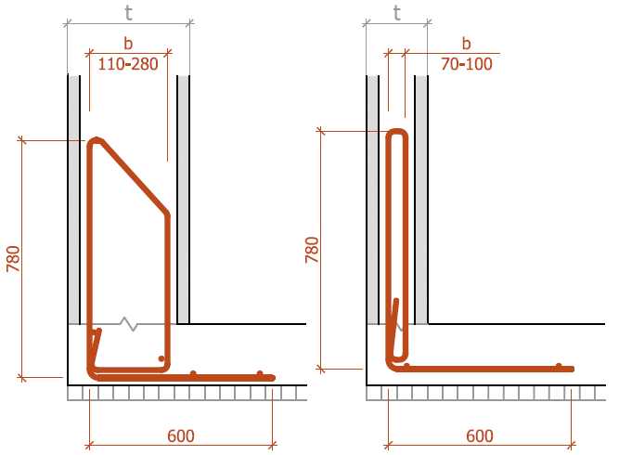
 |  |  | Typ W |  |  |  |  | Typ D |  |  |  | Typ R
FIRIPA® Typ W, D, R
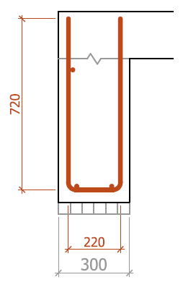
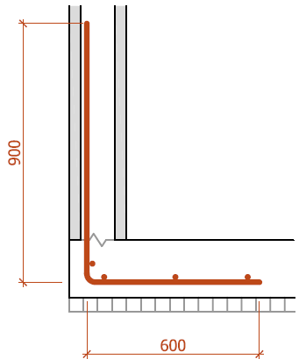
Länge = 3.00 m
mit SIA konformer Verankerung

Lieferzeit 5 Arbeitstage

 |  |  |  | Bewehrung
Pos. | Anzahl | FIRIPA® Typ |  |  | Bügelbreite b |  | Bügel ø |  | Abstand | Total m1 | Bemerkung
 | [STK; FIRIPA®-Körbe] |  |  |  | [mm] |  | [mm] |  | [mm]
 |  | W |  |  | - |  | 10 |  | 150 | 0
 |  | R |  |  | - |  | 10 |  | 150 | 0
 |  | D |  |  |  |  | 10 |  | 150 | 0
 |  |  |  |  |  |  |  |  |  | 0
 |  |  |  |  |  |  |  |  |  | 0

Fischer Rista AG ǀ Hauptstrasse 90 ǀ CH-5734 Reinach ǀ +41 62 288 15 75 ǀ verkauf@fischer-rista.ch ǀ www.fischer-rista.ch

